Sheet1
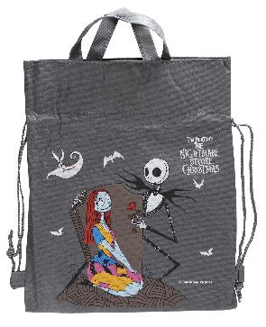
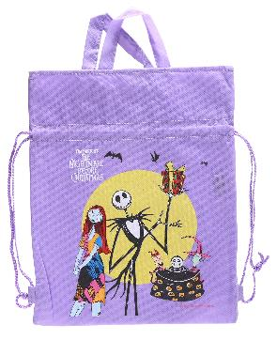
提 案 書

キャラクター２ＷＡＹ巾着（Ｎ） |  | 参考上代 | ¥150 | 販売価格
 |  | （税別） |  | （税別）
【JAN】 | 84257284
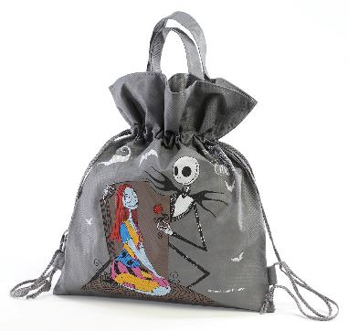 |  |  | 【商品番号】 7077 【本体サイズ】 320×395mm・41g 【パッケージサイズ】 333×400mm・45g 【個装形態】 ポリ袋入 【色・柄】 ２種アソート 【材質】 不織布 【入数】 576 【商品説明】 【備考】 並行輸入品のため媒体等での画像使用は不可です。 【生産国】 中国

